Sheet1
需要输入用户名和邮箱以作为标识，因此，在命令行输入下列的命令：
 |  |  | PS：注意git config --global参数，有了这个参数，表示你这台机器上所有的Git仓库都会使用
 |  |  | 这个配置，当然你也可以对某个仓库指定的不同的用户名和邮箱，根据个人情况设置
 |  |  | git config --global user.name "zhanghy618"
 |  |  | git config --global user.email "octek42@octekled.com" |  |  |  | git remote add origin https://github.com/zhanghy618/hongBright.git

1，创建版本库(以理解为一个目录，这个目录里面的所有文件都可以被Git管理，文件的修改，删除Git都能跟踪，)
 | 下面是在我的电脑→D盘→TEST文件下，创建一个名为lianxi的版本库：
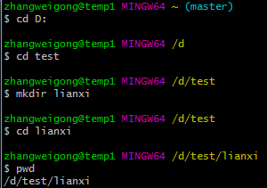
 |  |  | 命令解析：
 |  |  | cd：进入某个目录
 |  |  | mkdir：创建一个文件
 |  |  | pwd：显示当前的目录路径

 |  |  |  |  |  |  | github
 |  |  |  |  |  |  | 账号：zhanghy618
 |  |  |  |  |  |  | 密码：octek42@octekled.com

 |  |  |  |  |  |  | gitee
2、添加文件到版本库 |  |  |  |  |  |  | 账号：zhanghy618
 | 要添加文件到版本库，首先需要将这个目录变为git可以管理的仓库，命令如下： |  |  |  |  |  | 密码：octek42@octekled.com

 | 然后，在lianxi目录下创建一个文件，这里我创建的文件为0409.txt，内容为123456
 | 使用下列的命令，将创建的文件添加到暂存区，然后提交到仓库：
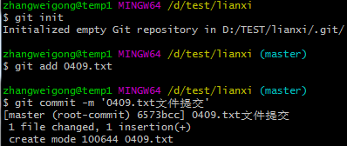
 |  |  |  | 命令解析：
 |  |  |  | git add：将文件提交到暂存区
 |  |  |  | git commit -m：将暂存区文件提交到仓库（单引号内为注释）

3、检查是否有未提交的文件
 | 通过下面的命令，检查该版本库是否有文件未提交：
 |  |  |  | 命令解析：
 |  |  |  | git status：检查当前文件状态

4、检查文件是否被修改
 | 修改0409.txt的文件，然后重新检查状态：
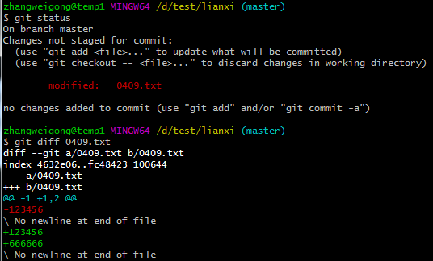

 |  |  |  |  |  | 修改文件后，通过命令git status发现，文件已经被修改，但是未提交，如果要检查文件修改了什么内容，可以通过上图中的命令来查看，发现文件的第二行增加了666666的内容。
 |  |  |  |  |  | 检查无误后，继续提交修改后的文件，提交命令和上面一样。
 |  |  |  |  |  | 命令解析：
 |  |  |  |  |  | git diff：查看文件修改的内容

5、查看历史变更记录
 | 再次修改文件内容，第三行增加233333的内容，然后保存提交：

 | 现在已经修改了2次文件，可以通过如下命令查看历史修改记录：
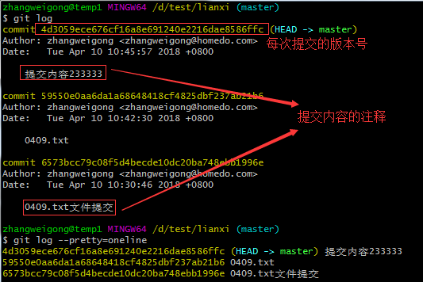

 |  |  |  |  |  | 如上图所示：每次提交都会有自己的版本号，当然，入过觉得这样看起来比较费事，可以使用命令，获得精简版本的日志记录。
 |  |  |  |  |  | 命令解析：
 |  |  |  |  |  | git log：获得历史修改记录
 |  |  |  |  |  | git log --pretty=oneline：使记录只显示主要的内容，一行显示

6、版本回退
 | 首先通过命令行查看当前的文件内容：

 | 然后通过下列的命令，执行版本回退：

 | 可以看到内容已经回退到上一个版本，通过git log查看修改记录，发现最近的一次233333内容的记录已经看不到了，如果想回到最新的版本，可以通过如下命令进行回退：
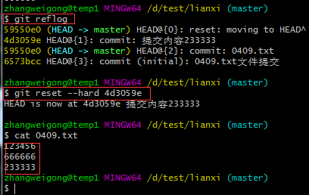

 |  |  |  | 从上图可以看到，文件版本又回退到了最新的状态。
 |  |  |  | 命令解析：
 |  |  |  | cat：查看文件内容
 |  |  |  | git reset --hard HEAD^：回退到上一个版本
 |  |  |  | git reflog：获取历史版本号
 |  |  |  | git reset --hard 版本号：回退到该版本号对应的版本
 |  |  |  | PS：如果要回退到上上个版本，可以使用git reset --hard HEAD^^命令，但是这样稍显麻烦，如果回退到100个版本之前，只需要执行这个命令即可：git reset --hard HEAD~100；

五、将本地文件推送到github仓库 |  | PS：关于Git和github关联，可以参考这篇博客：Git关联github，
 | 检查文件是否还有未提交或者修改的，然后将文件提交到github仓库，命令如下：
 |  |  |  | 命令解析：
 |  |  |  | git remote add origin https://github.com/zwg481026/APITest.git是将你本地的仓库和github仓库进行关联，在操作时候，需要将github地址替换为自己的，否则无法推送！
 |  |  |  | git remote add origin https://github.com/zhanghy618/hongBright.git
 |  |  |  | git remote add [origin ] https://github.com/张红艳/hongBright.git
 |  |  |  |  | git push -u origin master

 |  |  |  | git remote add origin git://github.com/zhanghy618/hongBright.git

 | 只要本地做了修改提交，就可以使用git push origin master命令进行文件推送。

问题：
git clone 遇到问题：fatal: unable to access 'https://github.comxxxxxxxxxxx': Failed to connect to xxxxxxxxxxxxx
将命令行里的http改为git重新执行。

